2024BRM302伊東200キューシート_v1.00
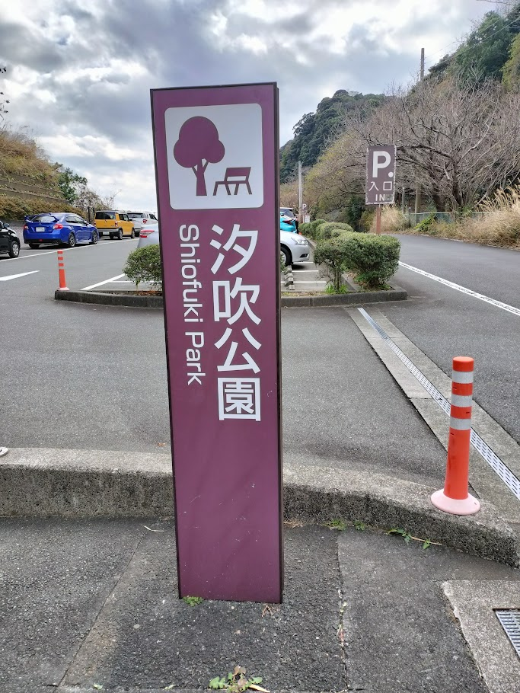
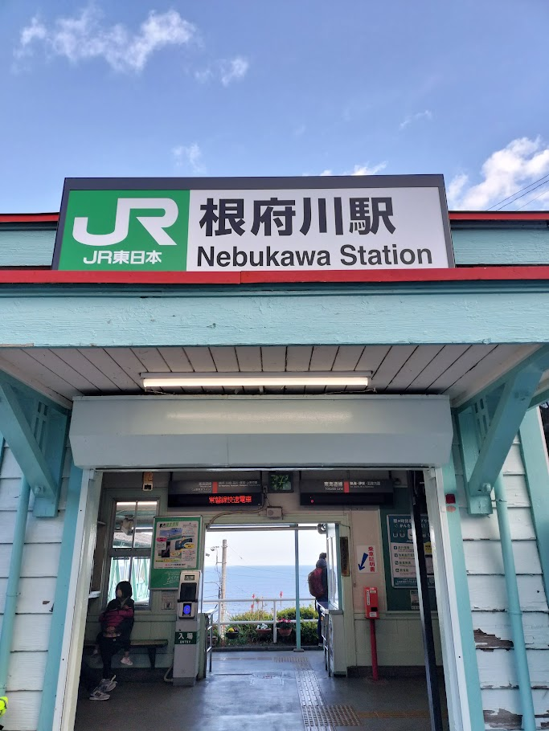
2024BRM302西東京200km伊東 キューシート |  |  |  |  |  |  |  | 2024/2/24 v1.00
（距離は目安です。あらかじめ使い慣れた地図でコースを確認してください。） R＝国道 K=県道 T=都道 S=信号 止=一旦停止

No. | 総距離 | 区間 | 信号 一旦停止 | 交差点 の形 | 進行 方向 | 交差点名など（Sは信号あり） | 路線名 | 備考
1 | 0.0 | 0.0 | S | ╋ | 南東へ | スタート 根岸からさわ公園（7:00～7:30） | 市道 | 山根橋北S（公園角）まで徒歩で歩道を進み横断歩道を渡った先からスタート
2 | 1.0 | 1.0 | S | ╋ | 右 | 町田総合高校南S | 市道
3 | 7.6 | 6.6 | S | ┳ | 左 | 当麻市場S | K508 | 標示［​厚木/​下当麻］
4 | 10.4 | 2.8 | S | 五差路 | 斜め右 | 上依知歩道橋S | 市道 | 変則交差点 通行注意
5 | 11.4 | 1.0 | S | ╋ | 直 | 名無しS | 市道 | K65を横切る
6 | 11.5 | 0.1 | 止 | ┳ | 右 |  | 市道
7 | 11.5 | 0.1 | 止 | ╋ | 左 |  | K63
8 | 20.8 | 9.3 | S | ┳ | 右 | 愛名入口S | K63 | 標示［伊勢原/​七沢］
9 | 21.2 | 0.4 | S | ╋ | 右 | 名無しS | K63 | 交差点右側の横断歩道信号は押ボタン式のため時間がかかる 2段階右折は左側直進後を推奨
10 | 21.5 | 0.3 | S | ┫ | 左 | 小野橋北側S | K63 | 標示［平塚/伊勢原］ この先23.4km分れ道Sは斜め左方向
11 | 25.0 | 3.4 | S | ╋ | 右 | 三本松S | K61
12 | 26.6 | 1.6 | S | ╋ | 右 | 武道館入口S | 市道
13 | 27.3 | 0.7 | S | ╋ | 左 | 工業団地東入口S | K63 | 正面信号に信号名なし
14 | 38.8 | 11.6 | S | ┳ | 右 | 国府新宿S | R1
15 | 51.5 | 12.6 | S | ┳ | 左 | 小田原市民会館前 | R1
16 | 51.7 | 0.3 | S | ┳ | 右 | 本町S | R1
17 | 52.7 | 0.9 | S | ╋ | 左 | 早川口S | R135 | 標示［熱海/​湯河原］
18 | 74.9 | 22.2 | S | ┫ | 左 | 東海岸町S | R135 | 標示［伊東/三島］
19 | 75.6 | 0.7 | S | ┣ | 右 | 名無しS | R135 | 標示［伊東/三島］
20 | 75.7 | 0.1 |  | ┳ | 左 |  | R135 | 標示［下田/伊東］
21 | 76.2 | 0.6 |  | Y | 斜め左 | 錦ヶ浦トンネル迂回 |  | 側道（［Hotel New Akao］看板あり） 迂回できるトンネルは迂回して景色を堪能ください
22 | 77.0 | 0.8 |  | ┫ | 左 | 次のトンネルも迂回 |  | 国道復帰直後の側道 標示［←錦ヶ浦］
23 | 78.9 | 1.9 |  | ┫ | 左 | 赤根トンネル迂回
24 | 84.0 | 5.2 | S | ┫ | 左 | 網代S | 市道 | 網代トンネル迂回
25 | 84.2 | 0.2 |  | ╋ | 右 |  |  | 車線は道なり 直後左側「菓子舗 間瀬」本店
26 | 84.8 | 0.6 |  | ┳ | 左 | 国道復帰 | R135
27 | 97.7 | 12.9 |  | Y | 左 |  | K109 | 標示［川奈駅］
28 | 98.8 | 1.1 |  |  | 左側 | 通過チェック（写真） 汐吹公園（参考 9:55～13:36） | K109 | ［汐吹公園］看板を背景にしてブルベカード（氏名面）を撮影 折返し （平日はこの先道路工事中）
29 | 99.9 | 1.1 |  | 逆Y | 直進 | 国道合流 | R135
30 | 130.4 | 30.5 | S | ┫ | 左 | 名無しS | K740 | 標示［根府川駅］ 看板［檜チャリティーコンサートホール］あり 国道渋滞の時間帯なので真鶴旧道を通る この先みかん直売所多数（国道ではないので安全）
31 | 139.9 | 9.5 |  |  | 右側 | 通過チェック（写真） 根府川駅（参考 11:07～16:20） | K740 | 駅名が入るように駅舎を背景にしてブルべカード（氏名面）を撮影する
32 | 140.7 | 0.8 |  | ┫ | 左 |  | 市道 | 根府川Sの手前を左へ
33 | 142.8 | 2.1 | 止 | ┳ | 斜め左 | 国道合流 | R135
34 | 145.6 | 2.8 | S | ╋ | 右 | 早川口S | R1 | 標示［横浜/​平塚］
35 | 146.5 | 1.0 | S | ┫ | 直 | 本町S | 市道 | 横断歩道から直進 青信号より先に左矢印がでるので交差点少し手前で歩道に上がってください
36 | 147.2 | 0.6 | 止 | ┳ | 左 |  | 市道
37 | 147.3 | 0.1 | S | ╋ | 右 | 新宿S | R1
38 | 159.3 | 12.1 | S | ┫ | 左 | 国府新宿S | K63 | 標示［伊勢原/​小田原厚木道路］
39 | 159.6 | 0.3 |  |  | 左側 | PC1 セブンイレブン 大磯国府新宿店（11:42～17:40） | K63 | レシート取得
40 | 170.9 | 11.3 | S | ╋ | 右 | 工業団地東入口S | 市道
41 | 171.6 | 0.6 | S | ╋ | 左 | 武道館入口S | K61 | 正面信号信号名なし
42 | 173.2 | 1.6 | S | ╋ | 左 | 三本松S | K63 | 標示［津久井/七沢］
42a | 174.8 | 1.6 | S | ┣ | 斜め右 | 分れ道S | K63 | 標示［厚木」 青信号時、斜め左方向からは赤信号のため対向車は来ないので、青信号で斜め右へ進んでよい
43 | 176.7 | 1.9 | S | ┳ | 右 | 小野橋北側S | K63
44 | 177.0 | 0.3 | S | ╋ | 左 | 名無しS | K63 | 標示［相模原/愛川町］ この先177.4km愛名入口Sは斜め左方向
45 | 183.4 | 6.4 | S | ┣ | 右 | 三田小学校入口S | 市道 | ここから往路と異なる
46 | 184.4 | 1.0 | S | ╋ | 左 | 睦合北公民館南側S | 市道
47 | 184.7 | 0.3 | S | ┣ | 右 | 名無しS | 市道
48 | 185.3 | 0.6 | S | ┫ | 左 | 中三田陸橋上S | K42 | 標示［座間/国道129号］
49 | 186.5 | 1.3 |  | 逆Y | 直進 | 側道から合流 | K42 | この先の座架依橋は歩道通行可（徐行すること、歩行者優先、対向注意）
50 | 187.8 | 1.2 |  | ┫ | 左 |  | 市道 | ［ランディック］看板 次の座架依橋際S左折でもよい 街灯なし、夜は強力なライトを点灯
51 | 188.1 | 0.3 |  | ╋ | 右 |  | 市道
52 | 189.0 | 0.9 | S | ╋ | 左 | 名無しS | K46
53 | 189.8 | 0.8 | S | ╋ | 右 | 新戸S | 市道 | この先キャンプ座間の下を通るトンネル（日本の中のアメリカの中の日本） ポール注意
54 | 191.3 | 1.5 |  | ┳ | 左 |  | 市道 | 左手前方向に曲がる 直後右折
55 | 191.3 | 0.1 | S | ╋ | 右 | 名無しS（点滅信号） | 市道
56 | 193.8 | 2.5 |  | ┣ | 右 |  | 市道 | 見落とし注意、峰山霊園入口S直後、ネットフェンスの間、下り始めたら行き過ぎ 街灯なし、夜は強力なライトを点灯
57 | 195.5 | 1.8 | 止 | ┳ | 左 |  | K507
58 | 196.9 | 1.4 | S | ╋ | 右 | 陽光台七丁目S | 市道 | 標示［町田］
59 | 200.2 | 3.3 | S | ╋ | 左 | 中渕S | 市道 | 標示［淵野辺］
60 | 201.2 | 1.0 | S | ╋ | 右 | 淵野辺歩道橋S | K57 | 交差点右側（歩道橋の下）に横断歩道がないので2段階右折は左側直進後にすること
61 | 201.7 | 0.5 |  |  | 左側 | ゴール セブン-イレブン 相模原淵野辺本町２丁目店（12:53～20:30） |  | レシート取得 速やかにゴール受付へ
62 | 202.4 | 0.7 | S | ╋ | 右 | 根岸西S | T47/町田街道 | 標示［町田］
63 | 202.9 | 0.5 |  | ╋ | 右側 | ゴール受付 今野製作所駐車場 下根岸S | T47/町田街道 | 信号から徒歩

 | 汐吹公園 看板（石碑も可） |  |  |  |  | 根府川駅 駅舎

